Chi tiết địa chất
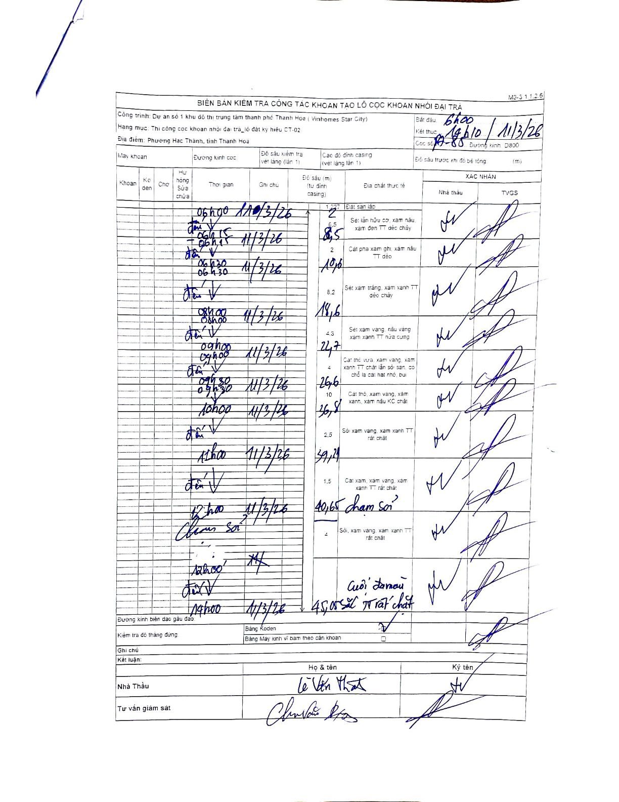
Dự án | Dự án số 1 khu đô thị trung tâm thành phố Thanh Hóa (Vinhomes Star City)
Hạng mục | Thi công cọc khoan nhồi đại trà_lô đất ký hiệu CT-02
Tên bộ phận | Phường Hạc Thành, tỉnh Thanh Hóa
Số hiệu cọc | P7-85
Biên bản số
Đường kính | D800
Bắt đầu thi công | 06:00 11/03/2026
Kết thúc thi công | 14:10 11/03/2026

Địa chất TT | Đường kính | Mô tả lớp thiết kế | Từ (h) | Đến (h) | Cao độ từ | Cao độ đến | T.Gian (h) | Dài (m) | V (m/h) | Ghi chú
1 | D800 | Đất san lấp | 06:00 11/03/2026 | 06:15 11/03/2026 | -1.227 | -2 | 0.25 | 0.77 | 3.09
2 | D800 | Sét lẫn hữu cơ, xám nâu, xám đen TT dẻo chảy | 06:15 11/03/2026 | 06:30 11/03/2026 | -2 | -8.5 | 0.25 | 6.5 | 26
3 | D800 | Cát pha xám ghi, xám nâu TT dẻo | 06:30 11/03/2026 | 08:00 11/03/2026 | -8.5 | -10.5 | 1.5 | 2 | 1.33
4 | D800 | Sét xám trắng, xám xanh TT dẻo chảy | 08:00 11/03/2026 | 09:00 11/03/2026 | -10.5 | -18.6 | 1 | 8.1 | 8.1
5 | D800 | Sét xám vàng, nâu vàng, xám xanh TT nửa cứng | 09:00 11/03/2026 | 09:30 11/03/2026 | -18.6 | -22.7 | 0.5 | 4.1 | 8.2
6 | D800 | Cát thô vừa, xám vàng, xám xanh TT chặt lẫn sỏi san, có chỗ là cát hạt nhỏ, bụi | 09:30 11/03/2026 | 10:00 11/03/2026 | -22.7 | -26.6 | 0.5 | 3.9 | 7.8
7 | D800 | Cát thô, xám vàng, xám xanh, xám nâu KC chặt | 10:00 11/03/2026 | 11:00 11/03/2026 | -26.6 | -36.8 | 1 | 10.2 | 10.2
8 | D800 | Sỏi xám vàng, xám xanh TT rất chặt | 11:00 11/03/2026 | 12:00 11/03/2026 | -36.8 | -39.24 | 1 | 2.44 | 2.44
9 | D800 | Cát xám, xám vàng, xám xanh TT rất chặt | 12:00 11/03/2026 | 14:00 11/03/2026 | -39.24 | -40.65 | 2 | 1.41 | 0.7 | Chạm sỏi
10 | D800 | Sỏi, xám vàng, xám xanh TT rất chặt | 14:00 11/03/2026 | 14:10 11/03/2026 | -40.65 | -45.05 | 0.17 | 4.4 | 26.4 | Cuối lá màu sắc TT rất chặt

ẢNH BIÊN BẢN GỐC

